Carlos
# | LIBERADO | MACROPROCESSO | CASO DE TESTE | CANAL | PAPEL | FLUXO | PARÂMETROS | RESULTADO ESPERADO | DATA EXECUÇÃO | MASSA | STATUS CT | RESULTADO ENCONTRADO | ANÁLISE DATAPREV | MELHORIAS
1 | Sim | Requerimento Inicial de BI | Criação de tarefa de BI inicial com fluxo ATESTMED para categoria Segurado Especial SEM exigência de preenchimento da AD. Premissas: Catálogo: Exige autodeclaração = DESATIVADO Parâmetro: 144 - Fluxo ATESTMED = LIGADO | Central 135 | ATENDENTE_CENTRAL_135 | 1. Na conclusão do requerimento é emitido o aviso: "É necessário apresentar os documentos no prazo de 5 dias. Caso não apresente, o pedido será cancelado." 2. A tarefa de BI criada com STATUS: EM EXIGÊNCIA 3. Status SIBE: Fluxo não iniciado 4. Tarefa COM as divergências: - 174 Ausência do atestado médico | - | 1. Na conclusão do requerimento é emitido o aviso: "É necessário apresentar os documentos no prazo de 5 dias. Caso não apresente, o pedido será cancelado." 2. A tarefa de BI criada com STATUS: EM EXIGÊNCIA 3. Status SIBE: Fluxo não iniciado 4. Tarefa COM as divergências: - 174 Ausência do atestado médico | 2026-08-12 | 10000008427 | Aprovado
2 | Sim | Requerimento Inicial de BI | Criação de tarefa de BI inicial com fluxo PRESENCIAL para categoria Segurado Especial SEM exigência de preenchimento da AD. Premissas: Catálogo: Exige autodeclaração = DESATIVADO Parâmetro: 144 - Fluxo ATESTMED = LIGADO | Central 135 | ATENDENTE_CENTRAL_135 | 1. Logar no Portal do Atendimento INSS com o perfil do caso de teste 2. Criar tarefa de BI informando: - Tipo de Incapacidade? "Permanente" - A pessoa está presa? "Não" - Categoria do trabalhador "Segurado Especial" - A pessoa ficou sem trabalhar? "Sim" 3. Realizar o agendamento da perícia médica; | - | 1. Na conclusão do requerimento é emitido o aviso: "É necessário apresentar os documentos no prazo de 5 dias. Caso não apresente, o pedido será cancelado." 2. A tarefa de BI criada com STATUS: EM EXIGÊNCIA 3. Status SIBE: Fluxo não iniciado 4. Tarefa COM as divergências: - 174 Ausência do atestado médico | 2026-08-12 | 10000008508 | Reprovado | Diferente do que prevê o cenário, a mensagem ao final do requerimento foi a de agendamento da perícia (correto). Correrção do erro na finalização do agendamento ainda não disponibilizada
3 | Sim | Requerimento Inicial de BI | Criação de tarefa de BI inicial com fluxo ATESTMED para categoria Segurado Especial COM exigência de preenchimento da AD. Premissas: Catálogo: Exige autodeclaração = ATIVADO Parâmetro: 144 - Fluxo ATESTMED = LIGADO | Central 135 | ATENDENTE_CENTRAL_135 | 1. Logar no Portal do Atendimento INSS com o perfil do caso de teste 2. Criar tarefa de BI informando: - Tipo de Incapacidade? "Temporária " - A pessoa está presa? "Não" - Categoria do trabalhador "Segurado Especial" - A pessoa ficou sem trabalhar? "Sim" | - | 1. Na conclusão do requerimento é emitido o aviso: "É necessário apresentar os documentos no prazo de 5 dias. Caso não apresente, o pedido será cancelado." 2. A tarefa de BI criada com STATUS: EM EXIGÊNCIA 3. Status SIBE: Fluxo não iniciado 4. Tarefa COM as divergências: - 116 Autodeclaração não enviada - 174 Ausência do atestado médico | 2026-08-10 | 10000002739 | Aprovado
4 | Sim | Requerimento Inicial de BI | Criação de tarefa de BI inicial com fluxo PRESENCIAL para categoria Segurado Especial COM exigência de preenchimento da AD. Premissas: Catálogo: Exige autodeclaração = ATIVADO Parâmetro: 144 - Fluxo ATESTMED = LIGADO | Central 135 | ATENDENTE_CENTRAL_135 | 1. Logar no Portal do Atendimento INSS com o perfil do caso de teste 2. Criar tarefa de BI informando: - Tipo de Incapacidade? "Permanente" - A pessoa está presa? "Não" - Categoria do trabalhador "Segurado Especial" - A pessoa ficou sem trabalhar? "Sim" 3. Realizar o agendamento da perícia médica; | - | 1. Na conclusão do requerimento é emitido o aviso: "É necessário apresentar os documentos no prazo de 5 dias. Caso não apresente, o pedido será cancelado." 2. A tarefa de BI criada com STATUS: EM EXIGÊNCIA 3. Status SIBE: Fluxo não iniciado 4. Tarefa COM as divergências: - 116 Autodeclaração não enviada - 174 Ausência do atestado médico | 2026-08-10 | 10000003115 10000004430 | Disponível para reteste | Diferente do que prevê o cenário, a mensagem ao final do requerimento foi a de agendamento da perícia. Ao finalizar o agendamento, ocorre o erro conforme print da coluna Q. A perícia é agendada, mas marca a divergência 168 - Pendência de agendamento de perícia e não marca a 174, nem abre exigência |  |  | 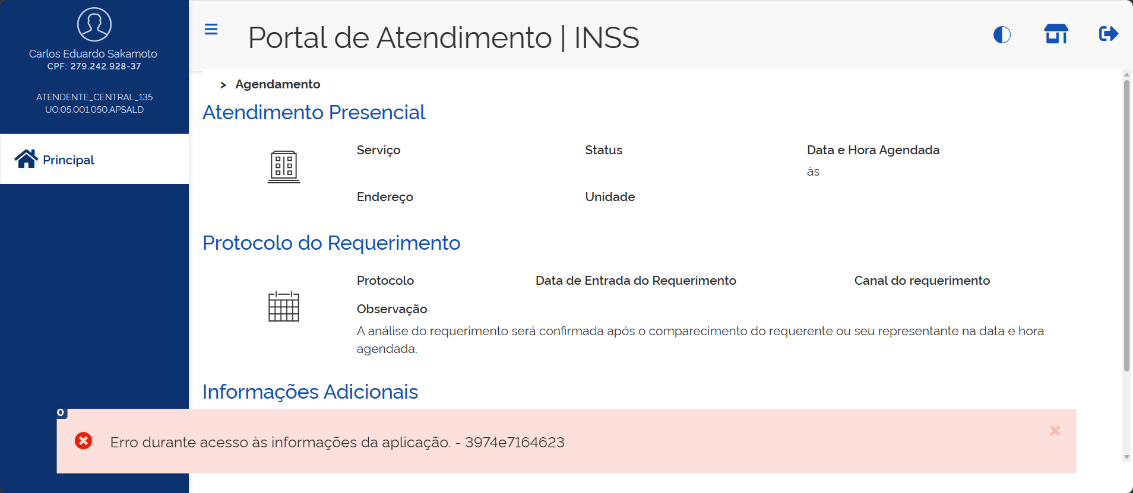
5 | Sim | Requerimento Inicial de BI | Criação de tarefa de BI inicial com fluxo PRESENCIAL para categoria DIFERENTE de Segurado Especial COM exigência de preenchimento da AD. Premissas: Catálogo: Exige autodeclaração = ATIVADO Parâmetro: 144 - Fluxo ATESTMED = LIGADO Parâmetro: 109 -Tipo de Incapacidade Permanente leva à Fluxo Presencial do Novo BI | Central 135 | ATENDENTE_CENTRAL_135 | 1. Logar no Portal do Atendimento INSS com o perfil do caso de teste 2. Criar tarefa de BI informando: - Tipo de Incapacidade? "Permanente" - A pessoa está presa? "Não" - Categoria do trabalhador "Desempregado" ... - A pessoa ficou sem trabalhar? "Sim" 3. Realizar o agendamento da perícia médica; | - | 1. Na conclusão do requerimento é emitido o aviso: "É necessário apresentar os documentos no prazo de 5 dias. Caso não apresente, o pedido será cancelado." 2. A tarefa de BI criada com STATUS: EM EXIGÊNCIA 3. Status SIBE: Fluxo não iniciado 4. Tarefa COM as divergências: - 174 Ausência do atestado médico | 2026-08-12 | 10000008346
6 | Sim | Requerimento Inicial de BI | Criação de tarefa de BI inicial com fluxo ATESTMED para categoria DIFERENTE de Segurado Especial COM exigência de preenchimento da AD. Premissas: Catálogo: Exige autodeclaração = ATIVADO Parâmetro: 144 - Fluxo ATESTMED = LIGADO | Central 135 | ATENDENTE_CENTRAL_135 | 1. Logar no Portal do Atendimento INSS com o perfil do caso de teste 2. Criar tarefa de BI informando: - Tipo de Incapacidade? "Temporário" - A pessoa está presa? "Não" - Categoria do trabalhador "Desempregado" ... - A pessoa ficou sem trabalhar? "Sim" | - | 1. Na conclusão do requerimento é emitido o aviso: "É necessário apresentar os documentos no prazo de 5 dias. Caso não apresente, o pedido será cancelado." 2. A tarefa de BI criada com STATUS: EM EXIGÊNCIA 3. Status SIBE: Fluxo não iniciado 4. Tarefa COM as divergências: - 174 Ausência do atestado médico | 2026-08-10 | 10000003468 |  | Obs.: A opção "A pessoa ficou sem trabalhar" prevista no fluxo não se aplica por se tratar da categora desempregado (comportamento correto). Não atualizou o status Sibe conforme previsto no resultado esperado
7 | Sim | Requerimento Inicial de BI | Criar tarefa de BI inicial fluxo ATESTMEDQ para categoria "Segurado especial" onde o parâmetro "Exige Autodeclaração" no Catálogo está DESATIVADO **Parâmetro PAT ligado: 144 - Fluxo ATESTMEDQ ??? | PAT | SERVIDOR | 1. Logar no Portal do Atendimento INSS com o perfil do caso de teste 2.Criar tarefa de BI informando: Tipo de Incapacidade? "Temporária " A pessoa está presa? Não Categoria do trabalhador "Segurado Especial" A pessoa ficou sem trabalhar? Sim | - | Tarefa de BI criada com situação Pendente. Tarefa SEM Divergência de autodeclaração (116) Status SIBE igual a AGUARDANDO ATESTADO Tarefa.Exige_autodeclaração = 0
8 | Sim | Requerimento Inicial de BI | Criar tarefa de BI inicial fluxo PRESENCIAL para categoria "Segurado especial" onde o parâmetro "Exige Autodeclaração" no Catálogo está DESATIVADO **Parâmetro PAT ligado: 144 - Fluxo ATESTMEDQ **Parâmetro PAT ligado: 109 -Tipo de Incapacidade Permanente leva à Fluxo Presencial do Novo BI | PAT | SERVIDOR | 1. Logar no Portal do Atendimento INSS com o perfil do caso de teste 2.Criar tarefa de BI informando: Tipo de Incapacidade? "Permanente" A pessoa está presa? Não Categoria do trabalhador "Segurado Especial" A pessoa ficou sem trabalhar? Sim 3. Criar o agendamento da perícia | - | Tarefa de BI criada com situação Pendente. Tarefa SEM Divergência de autodeclaração (116) Status SIBE igual a AGUARDANDO PERÍCIA Tarefa.Exige_autodeclaração = 0
9 | Sim | Requerimento Inicial de BI | Criar tarefa de BI inicial fluxo ATESTMEDQ para categoria diferente de "Segurado especial" onde o parâmetro "Exige Autodeclaração" no Catálogo está DESATIVADO **Parâmetro PAT ligado: 144 - Fluxo ATESTMEDQ | PAT | SERVIDOR | 1. Logar no Portal do Atendimento INSS com o perfil do caso de teste 2.Criar tarefa de BI informando: Tipo de Incapacidade? "Temporária " A pessoa está presa? Não Categoria do trabalhador diferente de "Segurado Especial" | - | Tarefa de BI criada com situação Pendente. Tarefa SEM Divergência de autodeclaração (116) Status SIBE igual a AGUARDANDO ATESTADO Tarefa.Exige_autodeclaração = 0
10 | Sim | Requerimento Inicial de BI | Criar tarefa de BI inicial fluxo ATESTMEDQ para categoria DIFERENTE de "Segurado especial" onde o parâmetro "Exige Autodeclaração" no Catálogo está ATIVADO **Parâmetro PAT ligado: 144 - Fluxo ATESTMEDQ | PAT | SERVIDOR | 1. Logar no Portal do Atendimento INSS com o perfil do caso de teste 2.Criar tarefa de BI informando: Tipo de Incapacidade? "Temporária " A pessoa está presa? Não Categoria do trabalhador diferente de "Segurado Especial" | - | Tarefa de BI criada com situação Pendente. Tarefa SEM Divergência de autodeclaração (116) Status SIBE igual a AGUARDANDO ATESTADO Tarefa.Exige_autodeclaração = 0 | 2026-08-10 | 10000001503 |  | Não atualizou o status Sibe conforme previsto no resultado esperado
11 | Sim | Requerimento Inicial de BI | Criar tarefa de BI inicial fluxo PRESENCIAL para categoria DIFERENTE de "Segurado especial" onde o parâmetro "Exige Autodeclaração" no Catálogo está ATIVADO **Parâmetro PAT ligado: 144 - Fluxo ATESTMEDQ **Parâmetro PAT ligado: 109 -Tipo de Incapacidade Permanente leva à Fluxo Presencial do Novo BI | PAT | SERVIDOR | 1. Logar no Portal do Atendimento INSS com o perfil do caso de teste 2.Criar tarefa de BI informando: Tipo de Incapacidade? "Permanente" A pessoa está presa? Não Categoria do trabalhador diferente de "Segurado Especial" 3. Criar o agendamento da perícia | - | Tarefa de BI criada com situação Pendente. Tarefa SEM Divergência de autodeclaração (116) Status SIBE igual a AGUARDANDO PERÍCIA Tarefa.Exige_autodeclaração = 0 | 2026-08-10 | 10000001767 |  | Não atualizou o status Sibe conforme previsto no resultado esperado
12 | Não | Integração | Criar tarefa de BI inicial fluxo ATESTMEDQ para categoria "Segurado especial" onde o parâmetro "Exige Autodeclaração" no Catálogo está ATIVADO e foi respondida a autodeclaração COM período pendente **Parâmetro PAT ligado: 144 - Fluxo ATESTMEDQ | PAT | SERVIDOR | 1. Logar no Portal do Atendimento INSS com o perfil do caso de teste 2.Criar tarefa de BI informando: Tipo de Incapacidade? "Temporária " A pessoa está presa? Não Categoria do trabalhador "Segurado Especial" A pessoa ficou sem trabalhar? Sim 3. Responder formulário da autodeclaração | - | Tarefa de BI criada com situação Pendente. Tarefa SEM Divergência de autodeclaração (116) Status SIBE igual a FLUXO NÃO INICIADO Aguardar até a geração automática do PDF da autodeclaração: DTP: Campo Exige_autodeclaração = 1 Campo DT_RETORNO_SES_CNIS deverá estar preenchido (Descritivo preenchido pelo CNIS) Tabela SES_CNIS_ANALISES (Indica a existência ou não de períodos pendentes) Status SIBE igual a AGUARDANDO ATESTADO Na opção "Lista de Ocorrências", o json de integração com o SIBE deverá conter o campo "periodosPendentesSegEsp" com valor true.
13 | Não | Integração | Criar tarefa de BI inicial fluxo ATESTMEDQ para categoria "Segurado especial" onde o parâmetro "Exige Autodeclaração" no Catálogo está ATIVADO e foi respondida a autodeclaração SEM período pendente **Parâmetro PAT ligado: 144 - Fluxo ATESTMEDQ | PAT | SERVIDOR | 1. Logar no Portal do Atendimento INSS com o perfil do caso de teste 2.Criar tarefa de BI informando: Tipo de Incapacidade? "Temporária " A pessoa está presa? Não Categoria do trabalhador "Segurado Especial" A pessoa ficou sem trabalhar? Sim 3. Responder a autodeclaração | - | Tarefa de BI criada com situação Pendente. Tarefa SEM Divergência de autodeclaração (116) Status SIBE igual a FLUXO NÃO INICIADO Aguardar até a geração automática do PDF da autodeclaração: DTP: Campo Exige_autodeclaração = 1 Campo DT_RETORNO_SES_CNIS deverá estar preenchido (Descritivo preenchido pelo CNIS) Tabela SES_CNIS_ANALISES (Indica a existência ou não de períodos pendentes) Status SIBE igual a AGUARDANDO ATESTADO Na opção "Lista de Ocorrências", o json de integração com o SIBE deverá conter o campo "periodosPendentesSegEsp" com valor false.
14 | Sim | Requerimento Inicial de BI | Criar tarefa de BI inicial fluxo ATESTMEDQ para categoria "Segurado especial" onde o parâmetro "Exige Autodeclaração" no Catálogo está ATIVADO e NÃO foi respondida a autodeclaração **Parâmetro PAT ligado: 144 - Fluxo ATESTMEDQ | PAT | SERVIDOR | 1. Logar no Portal do Atendimento INSS com o perfil do caso de teste 2.Criar tarefa de BI informando: Tipo de Incapacidade? "Temporária " A pessoa está presa? Não Categoria do trabalhador "Segurado Especial" A pessoa ficou sem trabalhar? Sim 3. NÃO Responder a autodeclaração | - | Tarefa de BI criada com situação Pendente. Status SIBE igual a FLUXO NÃO INICIADO Divergência de autodeclaração (116) incluída na tarefa Após execução workflow: Tarefa de BI com situação alterada para Exigência . DTP: Campo Exige_autodeclaração = 1 | 2026-08-11 | 10000007374 | Aprovado
15 | Sim | Requerimento Inicial de BI | Acionar Cumprimento de exigência de autodeclaração sem finalizar a autodeclaração | PAT | SERVIDOR | 1. Logar no Portal do Atendimento INSS com o perfil Servidor 2.Consultar uma tarefa em exigência de autodeclaração e acionar Cumprir Exigência Será exibida a tela de autodeclaração 3. Responder o formulário de autodeclaração mas não finalizar | - | Tarefa de BI com situação Exigência Divergência de autodeclaraçãonão (116) presente na tarefa | 2026-08-11 | 10000007374 | Aprovado
16 | Não | Integração | Cumprir a exigência de autodeclaração | PAT | SERVIDOR | 1. Logar no Portal do Atendimento INSS com o perfil Servidor 2.Consultar uma tarefa em exigência de autodeclaração e acionar Cumprir Exigência 3. Responder o formulário de autodeclaração até o final | - | Tarefa de BI com situação alterada para Pendente Divergência de autodeclaração (116) EXCLUÍDA da tarefa Aguardar até a geração automática do PDF da autodeclaração: DTP: Campo DT_RETORNO_SES_CNIS deverá estar preenchido (Descritivo preenchido pelo CNIS) Tabela SES_CNIS_ANALISES (Indica a existência ou não de períodos pendentes) Status SIBE igual a AGUARDANDO ATESTADO ou AGUARDANDO PERÍCIA (conforme a tarefa seja do fluxo ATESTMEDQ ou PRESENCIAL) Na opção "Lista de Ocorrências", o json de integração com o SIBE deverá conter o campo "periodosPendentesSegEsp" com valor true ou false, conforme tenha ou não períodos pendentes.
17 | Não | Integração | Responder o formulário de autodeclaração acessando diretamente a aba segurado especial ao detalhar a tarefa, onde a tarefa encontra-se em exigência de autodeclaração | PAT | SERVIDOR | 1. Logar no Portal do Atendimento INSS com o perfil Servidor 2.Consultar uma tarefa em exigência de autodeclaração 3. Acionar a aba Segurado especial 3. Responder o formulário de autodeclaração até o final | - | Tarefa de BI com situação alterada para Pendente Divergência de autodeclaração (116) EXCLUÍDA da tarefa Aguardar até a geração automática do PDF da autodeclaração: Status SIBE igual a AGUARDANDO ATESTADO ou AGUARDANDO PERÍCIA (conforme a tarefa seja do fluxo ATESTMEDQ ou PRESENCIAL) Na opção "Lista de Ocorrências", o json de integração com o SIBE deverá conter o campo "periodosPendentesSegEsp" com valor true ou false, conforme tenha ou não períodos pendentes.
18 | Sim | Integração | Responder o formulário de autodeclaração acessando diretamente a aba segurado especial ao detalhar a tarefa, onde a tarefa encontra-se em exigência de documento médico | PAT | SERVIDOR | 1. Logar no Portal do Atendimento INSS com o perfil Servidor 2.Consultar uma tarefa em exigência de documento médico 3. Acionar a aba Segurado especial 3. Responder o formulário de autodeclaração até o final | - | Tarefa de BI permanece em tarefa em exigência de documento médico Divergência de autodeclaração (116) EXCLUÍDA da tarefa Aguardar até a geração automática do PDF da autodeclaração: Status SIBE continua igual a FLUXO NÃO INICIADO, pois a tarefa encontra-se em exigência de documento médico |  | 05875823836
19 | Não | Integração | Criar tarefa de BI inicial fluxo ATESTMEDQ para categoria "Segurado especial" onde o parâmetro "Exige Autodeclaração" no Catálogo está ATIVADO, NÃO foi respondida a autodeclaração, NÃO foi incluído o anexo detalhado de AD e cidadão está preso **Parâmetro PAT ligado: 144 - Fluxo ATESTMEDQ | PAT | SERVIDOR | 1. Logar no Portal do Atendimento INSS com o perfil do caso de teste 2.Criar tarefa de BI informando: Tipo de Incapacidade? "Temporária " A pessoa está presa? Sim Categoria do trabalhador "Segurado Especial" A pessoa ficou sem trabalhar? Sim 3. NÃO Informar anexo detalhado de autodeclaração 4. NÃO responder o formulário de autodeclaração | - | Tarefa de BI criada com situação Pendente. Divergência de autodeclaração (116) incluída na tarefa Após execução workflow: Tarefa de BI com situação alterada para Exigência . Após alguns minutos: Tarefa de BI com situação Concluída. Status SIBE igual a INDEFERIDO Na opção "Lista de Ocorrências", o json de integração com o SIBE deverá conter o campo "periodosPendentesSegEsp" com valor NULL DTP: Campo Exige_autodeclaração = 0
20 | Não | Integração | Criar tarefa de BI inicial fluxo ATESTMEDQ para categoria "Segurado especial" onde o parâmetro "Exige Autodeclaração" no Catálogo está ATIVADO, NÃO foi respondida a autodeclaração, NÃO foi incluído o anexo detalhado de AD e cidadão ficou sem trabalhar **Parâmetro PAT ligado: 144 - Fluxo ATESTMEDQ | PAT | SERVIDOR | 1. Logar no Portal do Atendimento INSS com o perfil do caso de teste 2.Criar tarefa de BI informando: Tipo de Incapacidade? "Temporária " A pessoa está presa? Não Categoria do trabalhador "Segurado Especial" A pessoa ficou sem trabalhar? Não 3. Informar anexo detalhado de autodeclaração 4. NÃO responder o formulário de autodeclaração | - | Tarefa de BI criada com situação Pendente. Divergência de autodeclaração (116) incluída na tarefa Após execução workflow: Tarefa de BI com situação alterada para Exigência . Após alguns minutos: Tarefa de BI com situação Concluída. Status SIBE igual a INDEFERIDO Na opção "Lista de Ocorrências", o json de integração com o SIBE deverá conter o campo "periodosPendentesSegEsp" com valor NULL DTP: Campo Exige_autodeclaração = 0
21 | Não | Integração | Criar tarefa de BI inicial fluxo ATESTMEDQ para categoria "Segurado especial" onde o parâmetro "Exige Autodeclaração" no Catálogo está ATIVADO, NÃO foi respondida a autodeclaração e foi incluído o anexo detalhado de AD **Parâmetro PAT ligado: 144 - Fluxo ATESTMEDQ | PAT | SERVIDOR | 1. Logar no Portal do Atendimento INSS com o perfil do caso de teste 2.Criar tarefa de BI informando: Tipo de Incapacidade? "Temporária " A pessoa está presa? Não Categoria do trabalhador "Segurado Especial" A pessoa ficou sem trabalhar? Sim 3. Informar anexo detalhado de autodeclaração 4. NÃO responder o formulário de autodeclaração Resultado 1 5.Alterar via banco de dados a data da exigência para (data atual - 36 dias) Resultado 2 | - | Resultado 1:' Tarefa de BI criada com situação Pendente. Divergência de autodeclaração (116) incluída na tarefa Após execução workflow: Tarefa de BI com situação alterada para Exigência . Status SIBE igual a FLUXO NÃO INICIADO DTP: Campo Exige_autodeclaração = 2 Resultado 2 - Após alguns minutos: Tarefa de BI com situação alterada para Pendente Despacho incluído informando a operação ( fragmento de sigla XXXXXXXXXX ) Divergência de autodeclaração (116) EXCLUÍDA da tarefa Alguns minutos depois: Status SIBE igual a AGUARDANDO ATESTADO Na opção "Lista de Ocorrências", o json de integração com o SIBE deverá conter o campo "periodosPendentesSegEsp" com valor true.
22 | Não | Integração | Criar tarefa de BI inicial fluxo PRESENCIAL para categoria "Segurado especial" onde o parâmetro "Exige Autodeclaração" no Catálogo está ATIVADO, NÃO foi respondida a autodeclaração e NÃO foi incluído o anexo detalhado de AD **Parâmetro PAT ligado: 144 - Fluxo ATESTMEDQ **Parâmetro PAT ligado: 109 -Tipo de Incapacidade Permanente leva à Fluxo Presencial do Novo BI | PAT | SERVIDOR | 1. Logar no Portal do Atendimento INSS com o perfil do caso de teste 2.Criar tarefa de BI informando: Tipo de Incapacidade? "Permanente" A pessoa está presa? Não Houve acidente de trabalho? Não Categoria do trabalhador "Segurado Especial" A pessoa ficou sem trabalhar? Sim 3. NÃO informar anexo detalhado de autodeclaração 5. Realizar agendamento 6. NÃO responder o formulário de autodeclaração Resultado 1 7.Alterar via banco de dados a data da exigência para (data atual - 36 dias) Resulado 2 | - | Resultado 1:' Tarefa de BI criada com situação Pendente. Divergência de autodeclaração (116) incluída na tarefa Após execução workflow: Tarefa de BI com situação alterada para Exigência . Status SIBE igual a FLUXO NÃO INICIADO DTP: Campo Exige_autodeclaração = 1 Resultado 2 - Após alguns minutos: Tarefa de BI com situação alterada para Pendente Despacho incluído informando a operação ( fragmento de sigla XXXXXXXXXX ) Divergência de autodeclaração (116) EXCLUÍDA da tarefa Alguns minutos depois: Status SIBE igual a AGUARDANDO PERÍCIA Na opção "Lista de Ocorrências", o json de integração com o SIBE deverá conter o campo "periodosPendentesSegEsp" com valor null.
23 | Sim | Requerimento Inicial de BI | Criar tarefa de BI inicial fluxo ATESTMEDQ para categoria "Segurado especial" onde o parâmetro "Exige Autodeclaração" no Catálogo está ATIVADO e NÃO foi respondida a autodeclaração **Parâmetro PAT ligado: 144 - Fluxo ATESTMEDQ | Central 135 | ATENDENTE_CENTRAL_135 | 1. Logar no Portal do Atendimento INSS com o perfil do caso de teste 2.Criar tarefa de BI informando: Tipo de Incapacidade? "Temporária " A pessoa está presa? Não Categoria do trabalhador "Segurado Especial" A pessoa ficou sem trabalhar? Sim 3. NÃO Responder a autodeclaração Resultado 1 4. Cumprir a exigência de documento médico Resultado 2 5. Aguardar a execução do WF para atribuição de exigência de Autodeclaração Resultado 3 | - | Resultado 1: Tarefa de BI criada em Exigência de documento médico Status SIBE igual a FLUXO NÃO INICIADO Divergência de falta de autodeclaração incluída na tarefa DTP: Campo Exige_autodeclaração = 1 Resultado 2: Tarefa de BI com situação Pendente e com anexos de documento médico e documento de identificação Divergência de falta de autodeclaração ainda presente na tarefa Resultado 3: Tarefa de BI alterada com situação Exigência e incluído despacho requerendo o preenchimento da autodeclaração | 2026-08-10 | 10000007617 | Aprovado
24 | Sim | Requerimento Inicial de BI | Criar tarefa de BI inicial fluxo ATESTMEDQ para categoria diferente de "Segurado especial" onde o parâmetro "Exige Autodeclaração" no Catálogo está ATIVADO **Parâmetro PAT ligado: 144 - Fluxo ATESTMEDQ | EC | ENTIDADE_CONVENIADA | 1. Logar no Portal do Atendimento INSS com o perfil do caso de teste 2.Criar tarefa de BI informando: Tipo de Incapacidade? "Temporária " A pessoa está presa? Não Categoria do trabalhador diferente de "Segurado Especial" | - | Tarefa de BI criada com situação Pendente. Tarefa SEM Divergência de autodeclaração (116) Status SIBE igual a FLUXO NÃO INICIADO DPT: Tarefa.Exige_autodeclaração = 0 | 2026-08-10 | 10000001848 |  | Não atualizou o status Sibe conforme previsto no resultado esperado
25 | Sim | Requerimento Inicial de BI | Criar tarefa de BI inicial fluxo PRESENCIAL para categoria diferente de "Segurado especial" onde o parâmetro "Exige Autodeclaração" no Catálogo está ATIVADO **Parâmetro PAT ligado: 144 - Fluxo ATESTMEDQ **Parâmetro PAT ligado: 109 -Tipo de Incapacidade Permanente leva à Fluxo Presencial do Novo BI | EC | ENTIDADE_CONVENIADA | 1. Logar no Portal do Atendimento INSS com o perfil do caso de teste 2.Criar tarefa de BI informando: Tipo de Incapacidade? "Permanente" A pessoa está presa? Não Categoria do trabalhador diferente de "Segurado Especial" 3. Criar o agendamento da perícia | - | Tarefa de BI criada com situação Pendente. Tarefa SEM Divergência de autodeclaração (116) Status SIBE igual a AGUARDANDO PERÍCIA DPT: Tarefa.Exige_autodeclaração = 0 | 2026-08-10 | 10000002062 |  | Não atualizou o status Sibe conforme previsto no resultado esperado
26 | Sim | Integração | Criar tarefa de BI inicial fluxo ATESTMEDQ para categoria "Segurado especial" onde o parâmetro "Exige Autodeclaração" no Catálogo está ATIVADO e a autodeclaração tem período pendente **Parâmetro PAT ligado: 144 - Fluxo ATESTMEDQ | EC | ENTIDADE_CONVENIADA | 1. Logar no Portal do Atendimento INSS com o perfil do caso de teste 2.Criar tarefa de BI informando: Tipo de Incapacidade? "Temporária " A pessoa está presa? Não Categoria do trabalhador "Segurado Especial" A pessoa ficou sem trabalhar? Sim 3. Responder formulário da autodeclaração | - | Tarefa de BI criada com situação Pendente. Tarefa SEM Divergência de autodeclaração (116) Status SIBE igual a FLUXO NÃO INICIADO Aguardar até a geração automática do PDF da autodeclaração: DTP: Campo Exige_autodeclaração = 1 Campo DT_RETORNO_SES_CNIS deverá estar preenchido (Descritivo preenchido pelo CNIS) Tabela SES_CNIS_ANALISES (Indica a existência ou não de períodos pendentes) Status SIBE igual a AGUARDANDO ATESTADO Na opção "Lista de Ocorrências", o json de integração com o SIBE deverá conter o campo "periodosPendentesSegEsp" com valor true. | 2026-08-11 | 10000007293 | Reprovado | Não disponibilizou a autodeclaração dentro do fluxo. Após a conclusão do requerimento, marcou as divergências 116 e 174 e entrou em exigência automática para atestado. Nesse momento, é possível preencher a autodeclaração. No entanto, ao acessar a aba, a autodeclaração não está disponível, sendo exibido apenas o botão para reiniciar a autodeclaração (imagem na coluna Q). Somente após acionar esse botão é que ela é disponibilizada. |  |  | 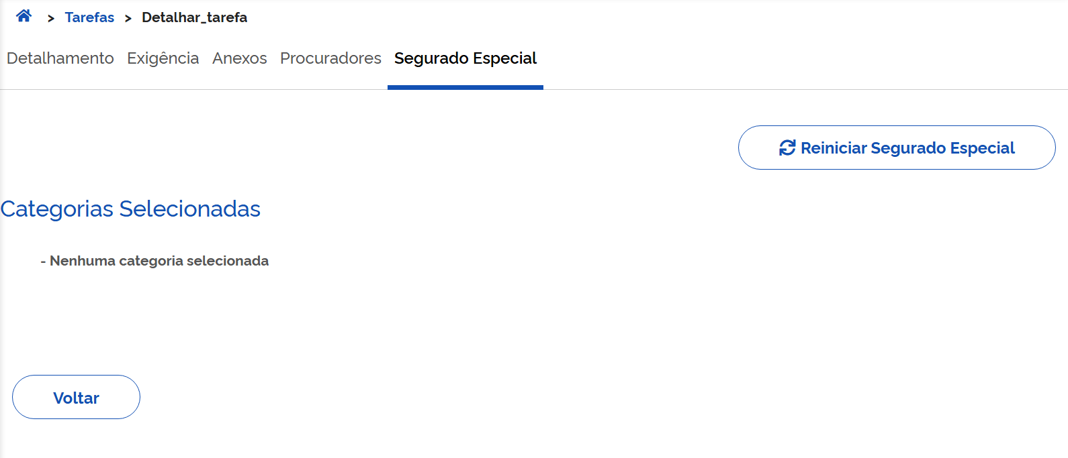
27 | Sim | Integração | Criar tarefa de BI inicial fluxo ATESTMEDQ para categoria "Segurado especial" onde o parâmetro "Exige Autodeclaração" no Catálogo está ATIVADO e foi respondida a autodeclaração sem período pendente **Parâmetro PAT ligado: 144 - Fluxo ATESTMEDQ | EC | ENTIDADE_CONVENIADA | 1. Logar no Portal do Atendimento INSS com o perfil do caso de teste 2.Criar tarefa de BI informando: Tipo de Incapacidade? "Temporária " A pessoa está presa? Não Categoria do trabalhador "Segurado Especial" A pessoa ficou sem trabalhar? Sim 3. Responder a autodeclaração | - | Tarefa de BI criada com situação Pendente. Tarefa SEM Divergência de autodeclaração (116). Status SIBE igual a FLUXO NÃO INICIADO Aguardar até a geração automática do PDF da autodeclaração: DTP: Campo Exige_autodeclaração = 1 Campo DT_RETORNO_SES_CNIS deverá estar preenchido (Descritivo preenchido pelo CNIS) Tabela SES_CNIS_ANALISES (Indica a existência ou não de períodos pendentes) Status SIBE igual a AGUARDANDO ATESTADO Na opção "Lista de Ocorrências", o json de integração com o SIBE deverá conter o campo "periodosPendentesSegEsp" com valor false.
28 | Sim | Requerimento Inicial de BI | Criar tarefa de BI inicial fluxo ATESTMEDQ para categoria "Segurado especial" onde o parâmetro "Exige Autodeclaração" no Catálogo está ATIVADO e NÃO foi respondida a autodeclaração **Parâmetro PAT ligado: 144 - Fluxo ATESTMEDQ | EC | ENTIDADE_CONVENIADA | 1. Logar no Portal do Atendimento INSS com o perfil do caso de teste 2.Criar tarefa de BI informando: Tipo de Incapacidade? "Temporária " A pessoa está presa? Não Categoria do trabalhador "Segurado Especial" A pessoa ficou sem trabalhar? Sim 3. NÃO Responder a autodeclaração | - | Tarefa de BI criada com situação Pendente. Divergência de autodeclaração (116) incluída na tarefa Após execução workflow: Tarefa de BI com situação alterada para Exigência . Status SIBE igual a FLUXO NÃO INICIADO | 2026-08-12 | 14959228806
29 | Não | Integração | Cumprir a exigência de autodeclaração | PAT | ENTIDADE_CONVENIADA | 1. Logar no Portal do Atendimento INSS com o perfil do caso de teste 2.Consultar uma tarefa em exigência de autodeclaração, detalhar e em seguida e acionar a aba Cumprir Exigência 3. Responder o formulário de autodeclaração até o final | - | Tarefa de BI com situação Pendente Divergência de autodeclaração (116) EXCLUÍDA da tarefa Aguardar até a geração automática do PDF da autodeclaração: Campo DT_RETORNO_SES_CNIS deverá estar preenchido (Descritivo preenchido pelo CNIS) Campo xxxxxxx deverá estar preenchido (Indica a existência ou não de períodos pendentes) Status SIBE igual a AGUARDANDO ATESTADO ou AGUARDANDO PERÍCIA (conforme a tarefa seja do fluxo ATESTMEDQ ou PRESENCIAL) Na opção "Lista de Ocorrências", o json de integração com o SIBE deverá conter o campo "periodosPendentesSegEsp" com valor true ou false, conforme tenha ou não períodos pendentes.
30 | Não | Integração | Cumprir a exigência de autodeclaração | PAT | ENTIDADE_CONVENIADA_CORREIOS | 1. Logar no Portal do Atendimento INSS com o perfil EC - CORREIOS 2. Acionar a aba Exigências e consultar uma tarefa em exigência de autodeclaração 3. Detalhar a tarefa e em seguida acionar a opção Cumprir Exigência 3. Responder o formulário de autodeclaração até o final | - | Tarefa de BI com situação Pendente Divergência de autodeclaração (116) EXCLUÍDA da tarefa Aguardar até a geração automática do PDF da autodeclaração: Campo DT_RETORNO_SES_CNIS deverá estar preenchido (Descritivo preenchido pelo CNIS) Campo xxxxxxx deverá estar preenchido (Indica a existência ou não de períodos pendentes) Status SIBE igual a AGUARDANDO ATESTADO ou AGUARDANDO PERÍCIA (conforme a tarefa seja do fluxo ATESTMEDQ ou PRESENCIAL) Na opção "Lista de Ocorrências", o json de integração com o SIBE deverá conter o campo "periodosPendentesSegEsp" com valor true ou false, conforme tenha ou não períodos pendentes.
31 | Não | Integração | Responder o formulário de autodeclaração acessando diretamente a aba segurado especial ao detalhar a tarefa, onde a tarefa encontra-se em exigência de documento médico Será posível acessar diretamente a autodeclaração logado como EC? | PAT | ENTIDADE_CONVENIADA | 1. Logar no Portal do Atendimento INSS com o perfil do caso se teste 2.Consultar uma tarefa em exigência de dautodeclaração 3. Acionar a aba Segurado especial 3. Responder o formulário de autodeclaração até o final | - | Tarefa de BI com situação alterada para Pendente Divergência de autodeclaração (116) EXCLUÍDA da tarefa Aguardar até a geração automática do PDF da autodeclaração: Status SIBE igual a AGUARDANDO ATESTADO ou AGUARDANDO PERÍCIA (conforme a tarefa seja do fluxo ATESTMEDQ ou PRESENCIAL) Na opção "Lista de Ocorrências", o json de integração com o SIBE deverá conter o campo "periodosPendentesSegEsp" com valor true ou false, conforme tenha ou não períodos pendentes.
32 | Sim | Integração | Responder o formulário de autodeclaração acessando diretamente a aba segurado especial ao detalhar a tarefa, onde a tarefa encontra-se em exigência de documento médico | PAT | ENTIDADE_CONVENIADA | 1. Logar no Portal do Atendimento INSS com o perfil do caso se teste 2.Consultar uma tarefa em exigência de documento médico 3. Acionar a aba Segurado especial 3. Responder o formulário de autodeclaração até o final | - | Tarefa de BI permanece em tarefa em exigência de documento médico Divergência de autodeclaração (116) EXCLUÍDA da tarefa Aguardar até a geração automática do PDF da autodeclaração: Status SIBE continua igual a FLUXO NÃO INICIADO, pois a tarefa encontra-se em exigência de documento médico
33 | Sim | Requerimento Inicial de BI | Criar tarefa de BI inicial fluxo ATESTMEDQ para categoria diferente de "Segurado especial" onde o parâmetro "Exige Autodeclaração" no Catálogo está ATIVADO **Parâmetro PAT ligado: 144 - Fluxo ATESTMEDQ | Meu INSS | INTERESSADO | 1. Logar no Meu INSS 2.Criar tarefa de BI informando: Tipo de Incapacidade? "Temporária " A pessoa está presa? Não Categoria do trabalhador diferente de "Segurado Especial" | - | Tarefa de BI criada com situação Pendente. Tarefa SEM Divergência de autodeclaração (116) Status SIBE igual a AGUARDANDO ATESTADO Tarefa.Exige_autodeclaração = 0 | 2026-08-10 | 10000002739 | Reprovado | Gravou a divergência 116 (categoria informada CI; categoria calculada desempregado) e emitiu exigência de autodeclaração. Status Sibe: Fluxo Não Iniciado
34 | Sim | Requerimento Inicial de BI | Criar tarefa de BI inicial fluxo PRESENCIAL para categoria diferente de "Segurado especial" onde o parâmetro "Exige Autodeclaração" no Catálogo está ATIVADO **Parâmetro PAT ligado: 144 - Fluxo ATESTMEDQ **Parâmetro PAT ligado: 109 -Tipo de Incapacidade Permanente leva à Fluxo Presencial do Novo BI | Meu INSS | INTERESSADO | 1. Logar no Meu INSS 2.Criar tarefa de BI informando: Tipo de Incapacidade? "Permanente" A pessoa está presa? Não Categoria do trabalhador diferente de "Segurado Especial" 3. Criar o agendamento da perícia | - | Tarefa de BI criada com situação Pendente. Tarefa SEM Divergência de autodeclaração (116) Status SIBE igual a AGUARDANDO PERÍCIA Tarefa.Exige_autodeclaração = 0
35 | Não | Integração | Criar tarefa de BI inicial fluxo ATESTMEDQ para categoria "Segurado especial" onde o parâmetro "Exige Autodeclaração" no Catálogo está ATIVADO e foi respondida a autodeclaração com período pendente **Parâmetro PAT ligado: 144 - Fluxo ATESTMEDQ | Meu INSS | INTERESSADO | 1. Logar no Meu INSS 2.Criar tarefa de BI informando: Tipo de Incapacidade? "Temporária " A pessoa está presa? Não Categoria do trabalhador "Segurado Especial" A pessoa ficou sem trabalhar? Sim 3. Responder formulário da autodeclaração | - | Tarefa de BI criada com situação Pendente. Status SIBE igual a FLUXO NÃO INICIADO Divergência de autodeclaração (116) incluída na tarefa Aguardar até a geração automática do PDF da autodeclaração: DTP: Campo Exige_autodeclaração = 1 Campo DT_RETORNO_SES_CNIS deverá estar preenchido (Descritivo preenchido pelo CNIS) Tabela SES_CNIS_ANALISES (Indica a existência ou não de períodos pendentes) Status SIBE igual a AGUARDANDO ATESTADO Na opção "Lista de Ocorrências", o json de integração com o SIBE deverá conter o campo "periodosPendentesSegEsp" com valor true.
36 | Não | Integração | Criar tarefa de BI inicial fluxo ATESTMEDQ para categoria "Segurado especial" onde o parâmetro "Exige Autodeclaração" no Catálogo está ATIVADO e foi respondida a autodeclaração sem período pendente **Parâmetro PAT ligado: 144 - Fluxo ATESTMEDQ | Meu INSS | INTERESSADO | 1. Logar no Meu INSS 2.Criar tarefa de BI informando: Tipo de Incapacidade? "Temporária " A pessoa está presa? Não Categoria do trabalhador "Segurado Especial" A pessoa ficou sem trabalhar? Sim 3. Responder a autodeclaração | - | Tarefa de BI criada com situação Pendente. Status SIBE igual a FLUXO NÃO INICIADO Divergência de autodeclaração (116) incluída na tarefa Aguardar até a geração automática do PDF da autodeclaração: DTP: Campo Exige_autodeclaração = 1 Campo DT_RETORNO_SES_CNIS deverá estar preenchido (Descritivo preenchido pelo CNIS) Tabela SES_CNIS_ANALISES (Indica a existência ou não de períodos pendentes) Status SIBE igual a AGUARDANDO ATESTADO Na opção "Lista de Ocorrências", o json de integração com o SIBE deverá conter o campo "periodosPendentesSegEsp" com valor false.
37 | Sim | Requerimento Inicial de BI | Criar tarefa de BI inicial fluxo ATESTMEDQ para categoria "Segurado especial" onde o parâmetro "Exige Autodeclaração" no Catálogo está ATIVADO e NÃO foi respondida a autodeclaração **Parâmetro PAT ligado: 144 - Fluxo ATESTMEDQ | Meu INSS | INTERESSADO | 1. Logar no Meu INSS 2.Criar tarefa de BI informando: Tipo de Incapacidade? "Temporária " A pessoa está presa? Não Categoria do trabalhador "Segurado Especial" A pessoa ficou sem trabalhar? Não 3. NÃO Responder a autodeclaração | - | "Tarefa de BI criada com situação Pendente. Status SIBE igual a FLUXO NÃO INICIADO Divergência de autodeclaração (116) incluída na tarefa Após execução workflow: Tarefa de BI com situação alterada para Exigência . DTP: Campo Exige_autodeclaração = 1"
38 | Não | Integração | Cumprir a exigência de autodeclaração | Meu INSS | INTERESSADO | 1. Logar no Meu INSS 2.Consultar uma tarefa em exigência de autodeclaração e acionar Cumprir Exigência 3. Responder o formulário de autodeclaração | - | Tarefa de BI com situação alterada para Pendente Divergência de autodeclaração (116) EXCLUÍDA da tarefa Aguardar até a geração automática do PDF da autodeclaração: DTP: Campo DT_RETORNO_SES_CNIS deverá estar preenchido (Descritivo preenchido pelo CNIS) Tabela SES_CNIS_ANALISES (Indica a existência ou não de períodos pendentes) Status SIBE igual a AGUARDANDO ATESTADO ou AGUARDANDO PERÍCIA (conforme a tarefa seja do fluxo ATESTMEDQ ou PRESENCIAL) Na opção "Lista de Ocorrências", o json de integração com o SIBE deverá conter o campo "periodosPendentesSegEsp" com valor true ou false, conforme tenha ou não períodos pendentes.
39 | Não | Integração | Responder o formulário de autodeclaração acionando a opção de autodeclaração no card do pedido onde a tarefa encontra-se em exigência de autodeclaração Será posível acessar diretamente a autodeclaração logado no Meu INSS? | Meu INSS | INTERESSADO | 1. Logar no Meu INSS 2.Consultar uma tarefa em exigência de autodeclaração 3. Acionar no card do pedido a opção de Autodeclaração 3. Responder o formulário de autodeclaração | - | Tarefa de BI com situação alterada para Pendente Divergência de autodeclaração (116) EXCLUÍDA da tarefa Aguardar até a geração automática do PDF da autodeclaração: Status SIBE igual a AGUARDANDO ATESTADO ou AGUARDANDO PERÍCIA (conforme a tarefa seja do fluxo ATESTMEDQ ou PRESENCIAL) Na opção "Lista de Ocorrências", o json de integração com o SIBE deverá conter o campo "periodosPendentesSegEsp" com valor true ou false, conforme tenha ou não períodos pendentes.
40 | Não | Integração | Responder o formulário de autodeclaração acionando a opção de autodeclaração no card do pedido onde a tarefa encontra-se em exigência de documento médico Será posível acessar diretamente a autodeclaração logado no Meu INSS? | Meu INSS | INTERESSADO | 1. Logar no Meu INSS 2.Consultar uma tarefa em exigência de documento médico 3. Acionar no card do pedido a opção de Autodeclaração 3. Responder o formulário de autodeclaração | - | Tarefa de BI permanece em tarefa em exigência de documento médico Divergência de autodeclaração (116) EXCLUÍDA da tarefa Aguardar até a geração automática do PDF da autodeclaração: Status SIBE continua igual a FLUXO NÃO INICIADO, pois a tarefa encontra-se em exigência de documento médico
41 | Não | Integração | Criar tarefa de BI inicial fluxo ATESTMEDQ para categoria "Segurado especial" onde o parâmetro "Exige Autodeclaração" no Catálogo está ATIVADO, foi respondida a autodeclaração, NÃO foi incluído o anexo detalhado de AD e ocorreu enquadramento na regra da análise de risco **Parâmetro PAT ligado: 144 - Fluxo ATESTMEDQ **Parâmetro PAT ligado: 119 - Habilitar fluxo de Análise de Risco no Novo BI | PAT | SERVIDOR | 1. Logar no Portal do Atendimento INSS com o perfil do caso de teste 2.Criar tarefa de BI informando: Tipo de Incapacidade? "Temporária " A pessoa está presa? Não Categoria do trabalhador "Segurado Especial" A pessoa ficou sem trabalhar? Sim 3. NÃO informar anexo detalhado de autodeclaração 4. Responder o formulário de autodeclaração Resultado 1 5. Executar o serviço do STD simulando enquadramento na regra da análise de risco - Inclusão da divergência 202 (ORIENTAÇÕES NA ABA MASSA) Resultado 2 | - | Resultado 1: Tarefa de BI criada com situação Pendente. Tarefa SEM a Divergência de autodeclaração (116) Status SIBE igual a FLUXO NÃO INICIADO Seção campos adicionais: "Fluxo Inicial e final do BI" deve ter o valor "ATESTMEDQ" DTP: Campo Exige_autodeclaração = 1 Aguardar alguns minutos após a geração automática do PDF da autodeclaração: Status SIBE continua igual a FLUXO NÃO INICIADO Resultado 2 - Após a execução do serviço do STD: - Cerca de 5 minutos depois, será exibida a divergência da Análise de Risco (202) no requerimento - Alguns minutos depois: Status SIBE igual a AGUARDANDO PERÍCIA - Ocorrências de integração (com SIBE) "tipoInformacaoMedica":0 "periodosPendentesSegEsp" com valor true ou false, conforme tenha ou não períodos pendentes. Seção campos adicionais: "Fluxo Inicial do BI" deve ter o valor "ATESTMEDQ" "Fluxo Final do BI" deve ter o valor "PRESENCIAL" -Alguns minutos depois, o requerimento entrará em exigência de agendamento: Seção "Agendamentos (Perícia)": - A etapa_pericia apresentará o valor AGUARDANDO AGENDAMENTO Aba Despachos: -Inclusão do despacho de exigência de agendamento
42 | Não | Integração | Criar tarefa de BI inicial fluxo ATESTMEDQ para categoria "Segurado especial" onde o parâmetro "Exige Autodeclaração" no Catálogo está ATIVADO, NÃO foi respondida a autodeclaração, NÃO foi incluído o anexo detalhado de AD e ocorreu enquadramento na regra da análise de risco **Parâmetro PAT ligado: 144 - Fluxo ATESTMEDQ **Parâmetro PAT ligado: 119 - Habilitar fluxo de Análise de Risco no Novo BI | PAT | SERVIDOR | 1. Logar no Portal do Atendimento INSS com o perfil do caso de teste 2.Criar tarefa de BI informando: Tipo de Incapacidade? "Temporária " A pessoa está presa? Não Categoria do trabalhador "Segurado Especial" A pessoa ficou sem trabalhar? Sim 3. NÃO informar anexo detalhado de autodeclaração 4. NÃO responder o formulário de autodeclaração Resultado 1 5. Executar o serviço do STD simulando enquadramento na regra da análise de risco - Inclusão da divergência 202 (ORIENTAÇÕES NA ABA MASSA) Resultado 2 6. Cumprir a exigência, respondendo o formulário de autodeclaração Resultado 3 | - | 'Resultado 1: Tarefa de BI criada com situação Pendente e COM Divergência de autodeclaração (116) Após alguns minutos, tarefa de BI alterada para Exigência . Status SIBE igual a FLUXO NÃO INICIADO "Fluxo Inicial do BI" deve ter o valor "ATESTMEDQ" "Fluxo Final do BI" deve ter o valor "ATESTMEDQ" DTP: Campo Exige_autodeclaração = 1 Resultado 2 - Após a execução do serviço do STD: -Cerca de 5 minutos depois, será exibida a divergência da Análise de Risco (202) no requerimento Status SIBE continua igual a FLUXO NÃO INICIADO Resultado 3 - após cumpris exigência de AD: Tarefa de BI com situação Pendente Divergência de falta de autodeclaração (116) excluída da tarefa Aguardar até a geração automática do PDF da autodeclaração: -Alguns minutos depois: Status SIBE igual a AGUARDANDO PERÍCIA -Ocorrências de integração (com SIBE) "tipoInformacaoMedica":0 "periodosPendentesSegEsp" com valor true ou false, conforme tenha ou não períodos pendentes. Seção campos adicionais: "Fluxo Inicial do BI" deve ter o valor "ATESTMEDQ" "Fluxo Final do BI" deve ter o valor "PRESENCIAL" -Alguns minutos depois, o requerimento entrará em exigência de agendamento: Seção "Agendamentos (Perícia)": - A etapa_pericia apresentará o valor AGUARDANDO AGENDAMENTO Aba Despachos: -Inclusão do despacho de exigência de agendamento
43 | Não | Integração | Criar tarefa de BI inicial fluxo ATESTMEDQ para categoria "Segurado especial" onde o parâmetro "Exige Autodeclaração" no Catálogo está ATIVADO, NÃO foi respondida a autodeclaração, NÃO foi incluído o anexo detalhado de AD e ocorreu enquadramento na regra da análise de risco **Parâmetro PAT ligado: 144 - Fluxo ATESTMEDQ **Parâmetro PAT ligado: 119 - Habilitar fluxo de Análise de Risco no Novo BI | PAT | SERVIDOR | 1. Logar no Portal do Atendimento INSS com o perfil do caso de teste 2.Criar tarefa de BI informando: Tipo de Incapacidade? "Temporária " A pessoa está presa? Não Categoria do trabalhador "Segurado Especial" A pessoa ficou sem trabalhar? Sim 3. NÃO informar anexo detalhado de autodeclaração 4. NÃO responder o formulário de autodeclaração Resultado 1 5. Executar o serviço do STD simulando enquadramento na regra da análise de risco - Inclusão da divergência 202 (ORIENTAÇÕES NA ABA MASSA) Resultado 2 6. Cumprir a exigência, respondendo o formulário de autodeclaração Resultado 3 | - | 'Resultado 1: Tarefa de BI criada com situação Pendente e COM Divergência de autodeclaração (116) Após alguns minutos, tarefa de BI alterada para Exigência . Status SIBE igual a FLUXO NÃO INICIADO "Fluxo Inicial do BI" deve ter o valor "ATESTMEDQ" "Fluxo Final do BI" deve ter o valor "ATESTMEDQ" DTP: Campo Exige_autodeclaração = 1 Resultado 2 - Após a execução do serviço do STD: -Cerca de 5 minutos depois, será exibida a divergência da Análise de Risco (202) no requerimento Status SIBE continua igual a FLUXO NÃO INICIADO Resultado 3 - após cumpris exigência de AD: Tarefa de BI com situação Pendente Divergência de falta de autodeclaração (116) excluída da tarefa Aguardar até a geração automática do PDF da autodeclaração: -Alguns minutos depois: Status SIBE igual a AGUARDANDO PERÍCIA -Ocorrências de integração (com SIBE) "tipoInformacaoMedica":0 "periodosPendentesSegEsp" com valor true ou false, conforme tenha ou não períodos pendentes. Seção campos adicionais: "Fluxo Inicial do BI" deve ter o valor "ATESTMEDQ" "Fluxo Final do BI" deve ter o valor "PRESENCIAL" -Alguns minutos depois, o requerimento entrará em exigência de agendamento: Seção "Agendamentos (Perícia)": - A etapa_pericia apresentará o valor AGUARDANDO AGENDAMENTO Aba Despachos: -Inclusão do despacho de exigência de agendamento
- | - | - | - | - | - | - | - | -
- | - | - | - | - | - | - | - | -
- | - | - | - | - | - | - | - | -
- | - | - | - | - | - | - | - | -
- | - | - | - | - | - | - | - | -
- | - | - | - | - | - | - | - | -
- | - | - | - | - | - | - | - | -
- | - | - | - | - | - | - | - | -
- | - | - | - | - | - | - | - | -
- | - | - | - | - | - | - | - | -
- | - | - | - | - | - | - | - | -
- | - | - | - | - | - | - | - | -
- | - | - | - | - | - | - | - | -
- | - | - | - | - | - | - | - | -
- | - | - | - | - | - | - | - | -
- | - | - | - | - | - | - | - | -
- | - | - | - | - | - | - | - | -
- | - | - | - | - | - | - | - | -
- | - | - | - | - | - | - | - | -
- | - | - | - | - | - | - | - | -
- | - | - | - | - | - | - | - | -
- | - | - | - | - | - | - | - | -
- | - | - | - | - | - | - | - | -
- | - | - | - | - | - | - | - | -
- | - | - | - | - | - | - | - | -
- | - | - | - | - | - | - | - | -
- | - | - | - | - | - | - | - | -
- | - | - | - | - | - | - | - | -
- | - | - | - | - | - | - | - | -
- | - | - | - | - | - | - | - | -
- | - | - | - | - | - | - | - | -
- | - | - | - | - | - | - | - | -
- | - | - | - | - | - | - | - | -
- | - | - | - | - | - | - | - | -
- | - | - | - | - | - | - | - | -
- | - | - | - | - | - | - | - | -
- | - | - | - | - | - | - | - | -
- | - | - | - | - | - | - | - | -
- | - | - | - | - | - | - | - | -
- | - | - | - | - | - | - | - | -
- | - | - | - | - | - | - | - | -
- | - | - | - | - | - | - | - | -
- | - | - | - | - | - | - | - | -
- | - | - | - | - | - | - | - | -
- | - | - | - | - | - | - | - | -
- | - | - | - | - | - | - | - | -
- | - | - | - | - | - | - | - | -
- | - | - | - | - | - | - | - | -
- | - | - | - | - | - | - | - | -
- | - | - | - | - | - | - | - | -
- | - | - | - | - | - | - | - | -
- | - | - | - | - | - | - | - | -
- | - | - | - | - | - | - | - | -
- | - | - | - | - | - | - | - | -
- | - | - | - | - | - | - | - | -
- | - | - | - | - | - | - | - | -
- | - | - | - | - | - | - | - | -
- | - | - | - | - | - | - | - | -
- | - | - | - | - | - | - | - | -
- | - | - | - | - | - | - | - | -
- | - | - | - | - | - | - | - | -
- | - | - | - | - | - | - | - | -
- | - | - | - | - | - | - | - | -
- | - | - | - | - | - | - | - | -
- | - | - | - | - | - | - | - | -
- | - | - | - | - | - | - | - | -
- | - | - | - | - | - | - | - | -
- | - | - | - | - | - | - | - | -
- | - | - | - | - | - | - | - | -
- | - | - | - | - | - | - | - | -
- | - | - | - | - | - | - | - | -
- | - | - | - | - | - | - | - | -
- | - | - | - | - | - | - | - | -
- | - | - | - | - | - | - | - | -
- | - | - | - | - | - | - | - | -
- | - | - | - | - | - | - | - | -
- | - | - | - | - | - | - | - | -
- | - | - | - | - | - | - | - | -
- | - | - | - | - | - | - | - | -
- | - | - | - | - | - | - | - | -
- | - | - | - | - | - | - | - | -
- | - | - | - | - | - | - | - | -
- | - | - | - | - | - | - | - | -
- | - | - | - | - | - | - | - | -
- | - | - | - | - | - | - | - | -
- | - | - | - | - | - | - | - | -
- | - | - | - | - | - | - | - | -
- | - | - | - | - | - | - | - | -
- | - | - | - | - | - | - | - | -
- | - | - | - | - | - | - | - | -
- | - | - | - | - | - | - | - | -
- | - | - | - | - | - | - | - | -
- | - | - | - | - | - | - | - | -
- | - | - | - | - | - | - | - | -
- | - | - | - | - | - | - | - | -
- | - | - | - | - | - | - | - | -
- | - | - | - | - | - | - | - | -
- | - | - | - | - | - | - | - | -
- | - | - | - | - | - | - | - | -
- | - | - | - | - | - | - | - | -
- | - | - | - | - | - | - | - | -
- | - | - | - | - | - | - | - | -
- | - | - | - | - | - | - | - | -
- | - | - | - | - | - | - | - | -
- | - | - | - | - | - | - | - | -
- | - | - | - | - | - | - | - | -
- | - | - | - | - | - | - | - | -
- | - | - | - | - | - | - | - | -
- | - | - | - | - | - | - | - | -
- | - | - | - | - | - | - | - | -
- | - | - | - | - | - | - | - | -
- | - | - | - | - | - | - | - | -
- | - | - | - | - | - | - | - | -
- | - | - | - | - | - | - | - | -
- | - | - | - | - | - | - | - | -
- | - | - | - | - | - | - | - | -
- | - | - | - | - | - | - | - | -
- | - | - | - | - | - | - | - | -
- | - | - | - | - | - | - | - | -
- | - | - | - | - | - | - | - | -
- | - | - | - | - | - | - | - | -
- | - | - | - | - | - | - | - | -
- | - | - | - | - | - | - | - | -
- | - | - | - | - | - | - | - | -
- | - | - | - | - | - | - | - | -
- | - | - | - | - | - | - | - | -
- | - | - | - | - | - | - | - | -
- | - | - | - | - | - | - | - | -
- | - | - | - | - | - | - | - | -
- | - | - | - | - | - | - | - | -
- | - | - | - | - | - | - | - | -
- | - | - | - | - | - | - | - | -
- | - | - | - | - | - | - | - | -
- | - | - | - | - | - | - | - | -
- | - | - | - | - | - | - | - | -
- | - | - | - | - | - | - | - | -
- | - | - | - | - | - | - | - | -
- | - | - | - | - | - | - | - | -
- | - | - | - | - | - | - | - | -
- | - | - | - | - | - | - | - | -
- | - | - | - | - | - | - | - | -
- | - | - | - | - | - | - | - | -
- | - | - | - | - | - | - | - | -
- | - | - | - | - | - | - | - | -
- | - | - | - | - | - | - | - | -
- | - | - | - | - | - | - | - | -
- | - | - | - | - | - | - | - | -
- | - | - | - | - | - | - | - | -
- | - | - | - | - | - | - | - | -
- | - | - | - | - | - | - | - | -

EXPLORATÓRIOS
Portal de Atendimento do INSS - PAT
Autodeclaração para o Requerimento de Benefício por Incapacidade

Objetivo:

ID | HOMOLOGADOR | MACROPROCESSO | CASO DE TESTE | CANAL | PAPEL | FLUXO | PARÂMETROS | RESULTADO ESPERADO | DATA EXECUÇÃO | MASSA | STATUS CT | RESULTADO ENCONTRADO | ANÁLISE DATAPREV | MELHORIAS
1 | Carlos | Preenchimento da autodeclaração |  | Meu INSS | Interessado |  |  | Nos retornos de erro de validação, como a mensagem de erro aparece no início da página, esta deve retornar automaticamente para cima, para evidenciar a mensagem para o usuário | 2026-08-10 |  | Reprovado | Ao avançar sem marcar a declaração de ciência, a mensagem de erro aparece no início da página, mas a página permanece embaixo, não evidenciando a mensagem, podendo passar despercebida
2 | Carlos | Preenchimento da autodeclaração |  | Meu INSS | Interessado | Reinício da autodeclaração |  | As mensagens devem ser limpas nas mudanças de tela | 2026-08-10 |  |  | As mensagens (erros ou sucessos) estão ficando persistidas em tela mesmo após o avanço ou retrocesso da tela, dando a impressão de que a situação permanece ou se repetiu
3 | Carlos | Preenchimento da autodeclaração |  | Meu INSS | Interessado |  |  | Os campos de UF e Município devem ser responsivos ao teclado (selecionar as opções de acordo com o que começar a ser digitado) | 2026-08-10 |  |  | Os campos de UF e Município não estão respondendo ao que é digitado no teclado Obs.: A responsividade ocorre apenas quando alguma das opções é previamente selecionada
4 | Carlos | Preenchimento da autodeclaração |  | Meu INSS | Interessado |  |  |  | 2026-08-10 |  |  | Sugestão: em todos os campos do tipo combobox, destacar a linha conforme o mouse passe por cima (semelhante ao comportamento do menu lateral do Meu INSS)
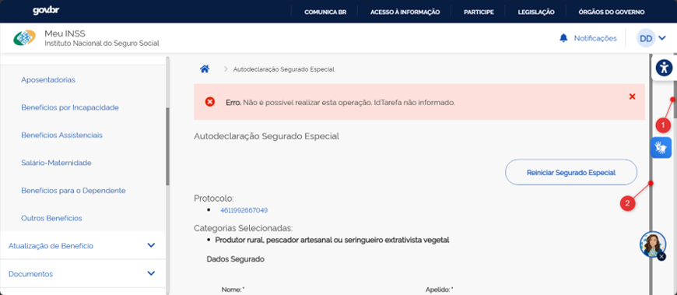
5 | Carlos | Preenchimento da autodeclaração |  | Meu INSS | Interessado | Não foi possível identificar o fluxo porque não reconheci o momento da mensagem de erro por conta da situação reportada no item ID 1 |  |  | 2026-08-10 |  |  | Erro. Não é possível realizar esta operação. IdTarefa não informado. (vide texto da coluna Fluxo e mensagem de erro na imagem na coluna R)
6 | Carlos | Preenchimento da autodeclaração |  | Meu INSS | Interessado |  |  |  | 2026-08-10 |  |  | Conforme imagem na coluna R, o formulário está apresentando duas barras de rolagem: a barra 1, funcional, e a barra 2, interna, que está pouca coisa maior que o formulário em si, mas que impede o rolamento com o botão do meio do mouse quando pega foco nela
7 | Thaisa | Agendamento de perícia |  | PAT | EC | Teste do cenário 25. Informado Incapacidade permanente, categoria diferente de segurado especial. Após o requerimento, direcionou para o agendamento de perícia. Perícia foi agendada. No final do requerimento, não trouxe os dados do agendamento e deu erro. A perícia está agendada na PMF, mas consta no requerimento a divergência 168 Pendência de agendamento de perícia e tarefa entrará em exigência de agendamento. Tarefa 3841849404462 |  |  | 2026-08-10
8 | Thaisa | Prrenchimento AD |  | MEUINSS | Interessado | Ao preencher a AD, quando ocorre mensagem de erro, ela não fica visível quando clica no botao avançar, somente é possível visualiza-la rolando a página para cima, dificultando mostrar para o usuário que está faltando informaçoes |  |  | 2026-08-10
9 | Carlos | Preenchimento da autodeclaração |  | PAT |  |  |  |  | 2026-08-11 |  |  | Na tela do notebook em resolução padrão, alguns campos estão ficando cortados (print coluna R): - "Número do Cadastro Específico do INSS (CEI) ou Cadastro de Atividade Econômica da Pessoa Física" - "Número RGP - (Registro Geral da Atividade Pesqueira)" Tela de notebook Resolução da tela 1920 x 1080 Escala 150% (Recomendado) Navegador (Edge) com zoom a 90% Normaliza apenas a partir de 80% |  |  | 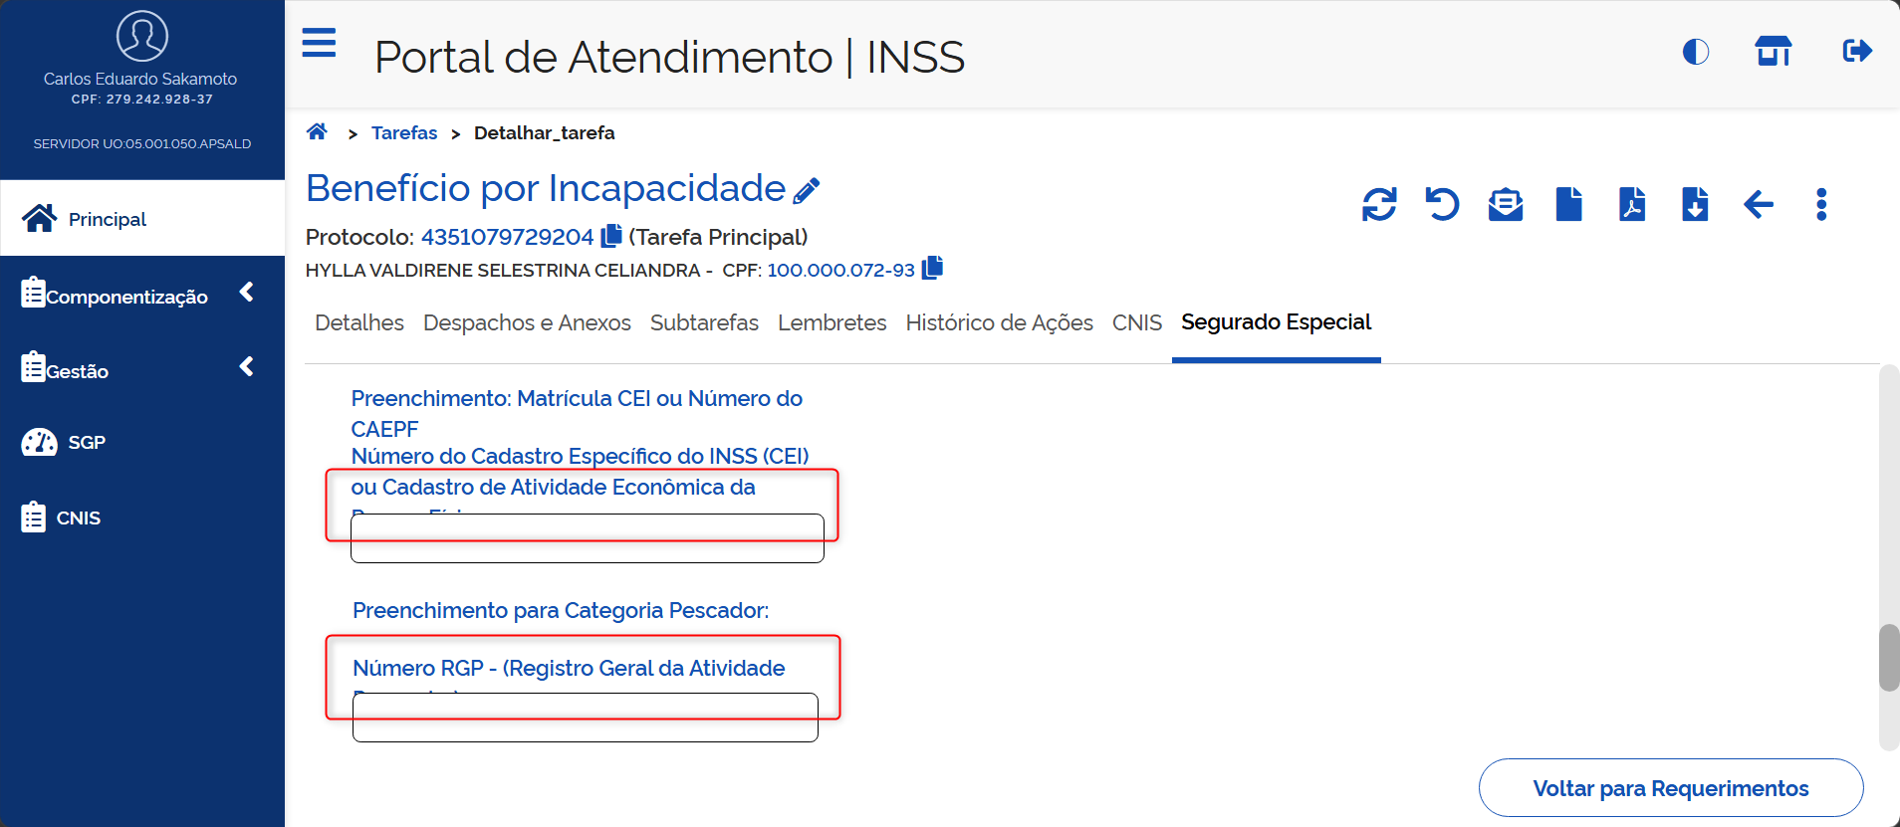
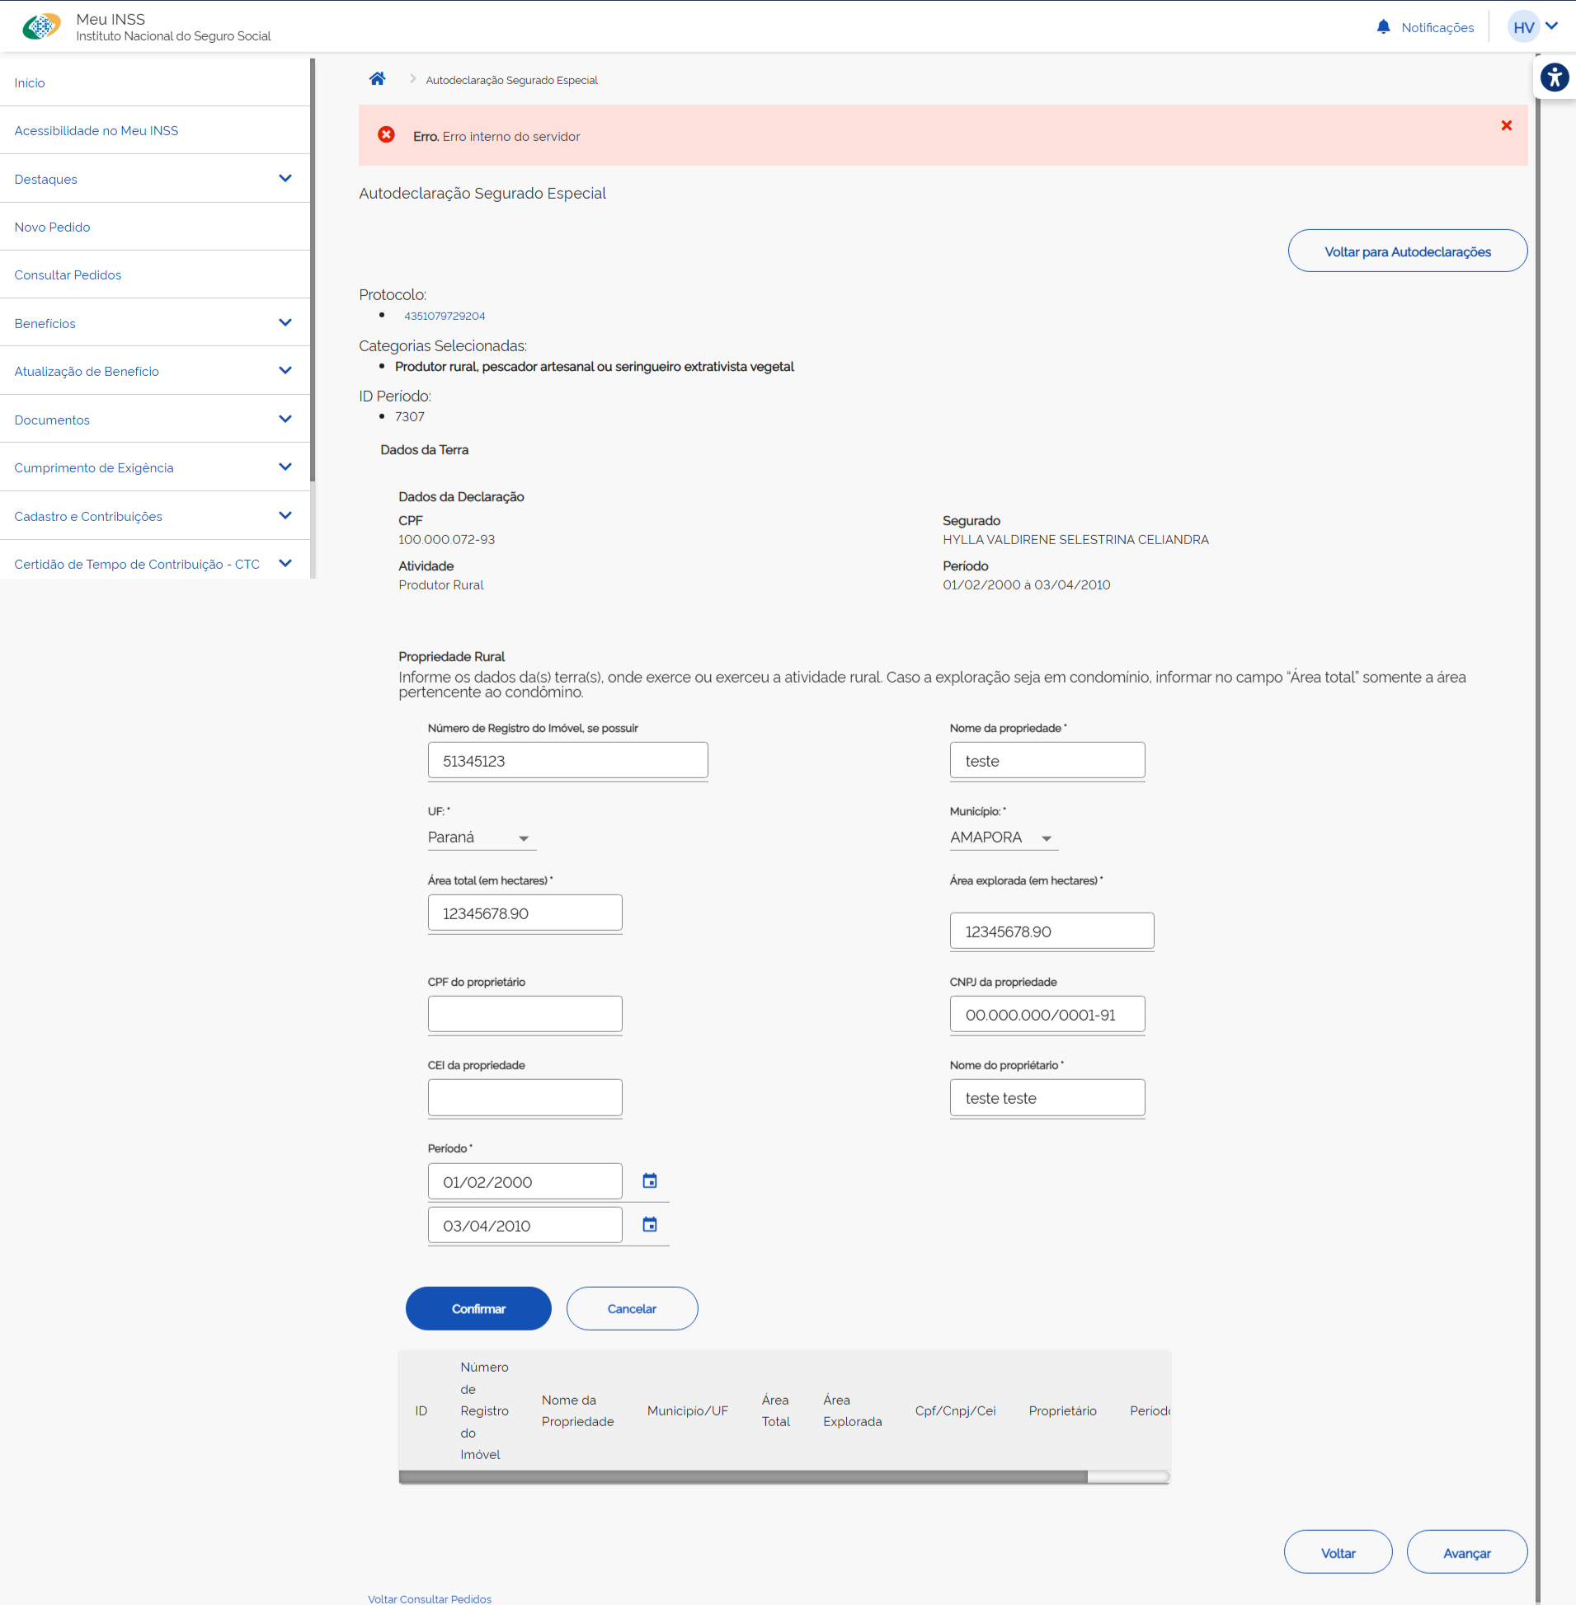
10 | Carlos | Preenchimento da autodeclaração |  | Meu INSS | Interessado |  |  |  | 2026-08-11 |  |  | Erro interno do servidor na inclusão de Propriedade Rural (print coluna AD)
11 | Carlos | Preenchimento da autodeclaração |  | Meu INSS | Interessado |  |  |  | 2026-08-11 |  |  | Sugestão: No formulário, limitar a quantidade de caracteres (impedir que o usuário digite mais caracteres que o permitido nas validações já realizadas) nos campos abaixo: - Área total (em hectares) - Área explorada (em hectares) - Nome da propriedade - Nome do propriétario
12 | Thaisa | Requerimento de BI |  | Meu INSS | Interessado | Ao finalizar o requerimento do BI no MEUINSS, apresenta duas mensagem de sucesso confirmação do requerimento |  |  | 2026-08-11
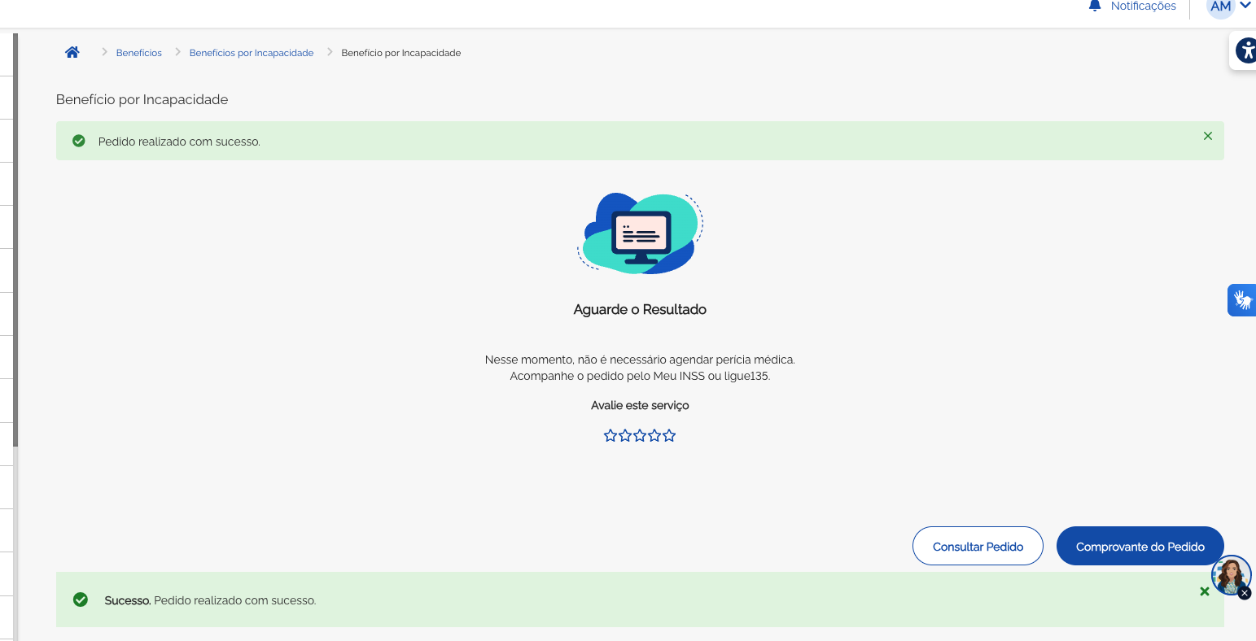
13 | Carlos | Preenchimento da autodeclaração |  | Meu INSS | Interessado |  |  |  | 2026-08-11 |  |  | Sugestão: Durante o preenchimento da autodeclaração, ao clicar no link com o número do protocolo, incluir uma mensagem de aviso que o usuário está saindo do formulário da autodeclaração, já que o usuário sai do fluxo sem receber uma forma imediata de retornar (é necessário reiniciar o fluxo)
14 | Carlos | Preenchimento da autodeclaração |  | Meu INSS | Interessado | Tentativa de envio da autodeclaração ainda pendente |  |  | 2026-08-11 |  |  | Baixa prioridade Corrigir a mensagem de erro abaixo. Remover o espaço entre "declaração" e "(ões)". Erro. Existe(m) autodeclaração (ões) pendentes de serem concluídas.
15 | Carlos | Preenchimento da autodeclaração |  | PAT/Meu INSS |  | Inclusão de propriedade rural |  |  | 2026-08-11 |  |  | Impedir a entrada de caracteres especiais no campo "Nome do proprietário"
16 | Carlos | Preenchimento da autodeclaração |  | PAT | Servidor | Inclusão de período na autodeclaração |  |  | 2026-08-11 |  |  | Erro: Mensagens de validação incompletas quando não selecionados campos obrigatórios. Atualmente, as mensagens aparecem da seguinte forma: - "Data Início." - "Data Fim." - "Categoria Atividade" - "Situação Familiar" - "Condição em relação a propriedade rural"
17 | Carlos | Preenchimento da autodeclaração |  | PAT | Servidor | Inclusão de período na autodeclaração |  |  | 2026-08-11 |  |  | Erro: Ao dar continuidade pelo PAT no preenchimento de autodeclaração iniciado pelo Meu INSS e não concluído, após detalhar o requerimento, acessar a aba Segurado Especial, acessar a edição da autodeclaração já listada e tentar avançar da primeira tela (coluna Q), o sistema está criticando a falta do campo "condição", mesmo exibindo o campo preenchido. Ao selecionar outra opção, o erro não ocorre, inclusive quando retornado para a mesma seleção que estava antes (reinformando a mesma opção que já estava na tela) Obs.: O erro ocorre também ao preencher o formulário, avançar e voltar para essa tela
18 | Carlos | Preenchimento da autodeclaração |  | PAT | Servidor | Inclusão de período na autodeclaração |  |  | 2026-08-11 |  |  | Erro: Está permitindo incluir propriedades com zero hectares (área total e área explorada) em determinadas situações, não identificadas (intermitente) Print coluna Q
19 | Carlos | Preenchimento da autodeclaração |  | PAT | Servidor |  |  |  | 2026-08-11 |  |  | [Sugestão para a equipe INSS, a validar] Ao iniciar o preenchimento da autodeclaração, na mensagem "Declaro que desejo FINALIZAR o requerimento sem o preenchimento da autodeclaração [...]", retirar o trecho "Declaro que". Justificativa: passa a impressão de ser uma declaração que o usuário deve fazer, em todos os casos, em vez de ser uma opção disponibilizada. Adicionalmente, alterar a caixa alta de "FINALIZAR" para "SEM" ou "SEM O PREENCHIMENTO": "Desejo finalizar o requerimento SEM O PREENCHIMENTO da autodeclaração [...]"
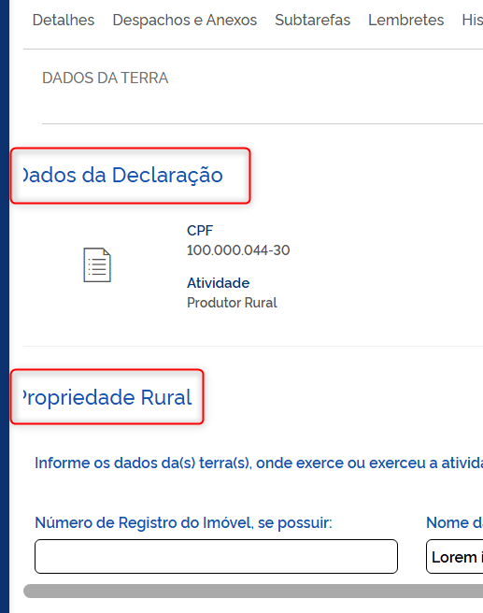
20 | Carlos | Preenchimento da autodeclaração |  | PAT | Servidor | Inclusão de propriedade rural |  |  | 2026-08-11 |  |  | Alguns títulos estão cortados, conforme print na coluna Q, independente do zoom
21 | Carlos | Preenchimento da autodeclaração |  | PAT | Servidor | Inclusão de propriedade rural |  |  | 2026-08-11 |  |  | Na inclusão de propriedades com períodos menores que o período de atividade (que não cobrem todo o período), a mensagem de erro retornada é "O período da autodeclaração não está coberto." Sugestão: melhorar a redação da frase. Sugestão de texto [validar]: "Os períodos das propriedades incluídas não cobrem todo o período da atividade informado."
22 | Carlos | Preenchimento da autodeclaração |  | PAT | Servidor | Envio da autodeclaração preenchida |  |  | 2026-08-11 |  |  | Após o término do preenchimento, o sistema informa que o preenchimento foi concluído, mas não atualiza a lista de autodeclarações, mantendo a frase "Não há autodeclarações preenchidas", deixando as duas informações em conflito. Atualizando a tela manualmente, a situação se normaliza. Verificar se existe a possibilidade de comandar a atualização da lista no envio da autodeclaração. Print na coluna X |  |  |  | 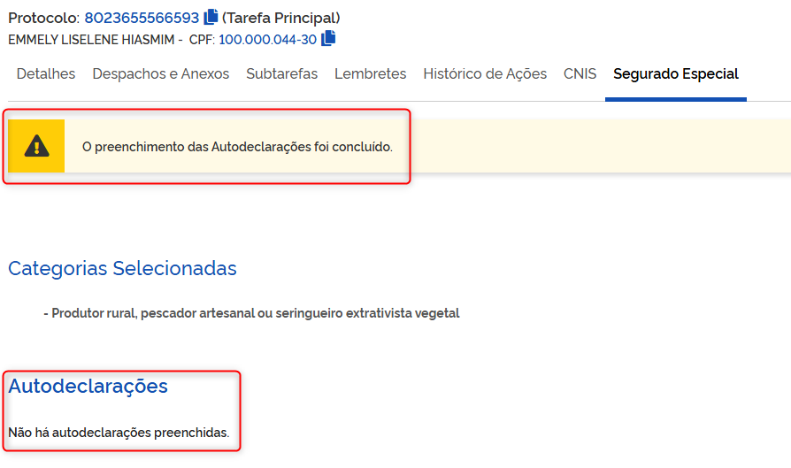
23 | Carlos | Preenchimento da autodeclaração |  | PAT | Servidor | Conclusão do requerimento sem o envio da autodeclaração |  |  | 2026-08-11 |  |  | [Sugestão de melhoria para a equipe INSS, a validar] Trazer a opção de finalizar o requerimento sem o preenchimento da autodeclaração para a tela anterior, onde é informada a categoria e declarada ciência, permitindo concluir o requerimento sem necessariamente informar (mas permitindo informar, se quiser) a categoria (produtor rural, indígena, empregado rural)
24 | Carlos | Preenchimento da autodeclaração | CT 15 | PAT | Servidor | Cumprimento de exigência sem o preenchimento da autodeclaração |  |  | 2026-08-11 |  |  | Sugestão de alteração de texto De "É necessário: Anexar autodeclaração do segurado especial." Para "É necessário: Anexar ou preencher autodeclaração do segurado especial." [sem o destaque]
25 | Carlos | Cumprimento de exigência | CT 23 | PAT | 135 | Cumprimento de exigência de documentação médica |  |  | 2026-08-11 |  |  | Incluir asterisco no nome do campo obrigatório "Data de início dos sintomas"
26
27
28
29
30
31
32
33
34
35
36
37
38
39
40
41
42
43
44
45
46
47
48
49

